依頼シート
来店経路・きっかけ編集依頼

 |  | ご依頼前に、以下をご確認頂きチェックをお願い致します。
 |  | ※チェックがない場合、メールにて確認のご連絡を差し上げる場合がございます。

 |  |  | 来店経路・きっかけは系列全店共通になります。
 |  |  | TableCheckをお使いの系列店がございましたら、ご依頼の前に一度ご確認ください。

 |  |  | ご利用中の媒体名、TableCheckの機能（みせばんなど）の来店経路・きっかけの削除はできません。
 |  |  | 最下へ並び替えでのご対応となります。

 | サポート番号 |  |  |  |  | 店舗名
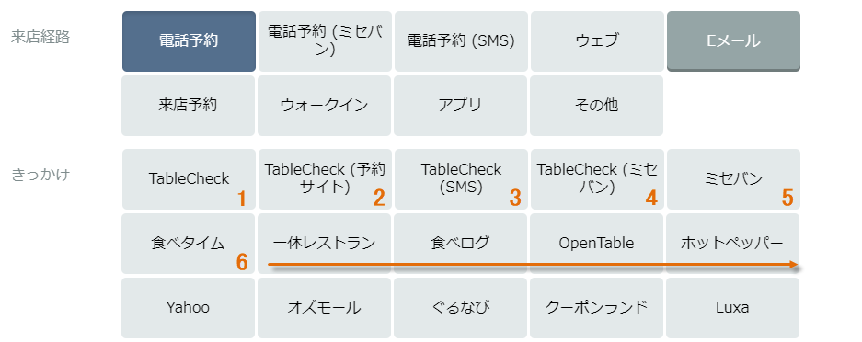
『ラベルタイプ』 該当のラベルをお選びください。
『依頼タイプ』 追加・変更・削除・並び替えよりお選びください。
『名称』 追加・削除したい文言をご記入くださいませ。
『表示順』 該当のラベルの表示順をご入力くださいませ。
依頼フォーム

 |  | ラベルタイプ |  | 依頼タイプ | 名称 |  | 表示順

